PD
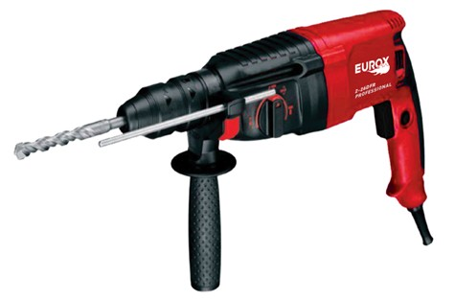
เลขที่ SKU : 05-001-616 วันที่ : 10/11/2023
1. ข้อมูลสินค้า |  |  |  | รูปสินค้า
ประเภท (กลุ่มหลัก) | เครื่องมือไฟฟ้า | ประเภท (กลุ่มรอง) | สว่านโรตารี่
ชื่อภาษาไทย | สว่านกระแทกโรตารี่ EUROX 2-26DFR IV | ชื่อภาษาอังกฤษ
รหัสสินค้า | 05-001-616 | Barcode | 8855852006241
สถานะสินค้า | R | รหัสทีมขาย
รุ่น (Model) | สว่านโรตารี่ | ยี่ห้อ | EUROX
สีตัวสินค้า | แดง - ดำ | สีของบรรจุภัณฑ์ | แดง - ดำ
ทำจากวัสดุ | พลาสติก - เหล็ก | ประเทศผู้ผลิต | PRC
ผู้ผลิต | S76 เครื่องมือไฟฟ้า

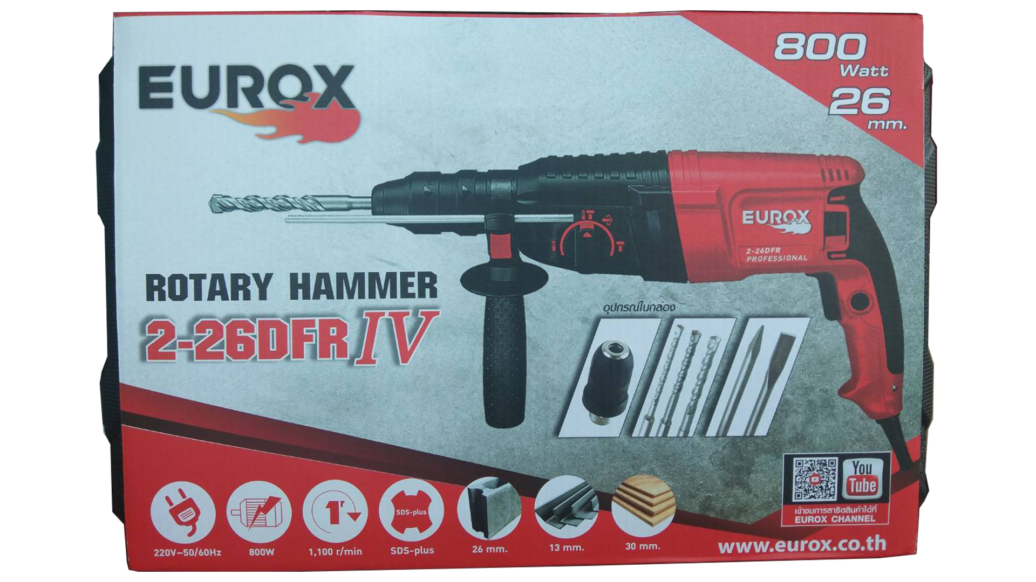
2. คุณสมบัติ |  |  |  | รูปบรรจุภัณฑ์
แรงดันไฟฟ้า | 220 โวลต์ | กำลังไฟฟ้า | 800 วัตต์
ความเร็วรอบ | 1,100 รอบ/นาที | อัตราการกระแทก | 4,000 ครั้ง/นาที
เจาะเหล็ก | 13 มม. | เจาะคอนกรีต | 26 มม.
เจาะไม้ | 30 มม. | สายไฟยาว | 3 เมตร

3. รายละเอียดบรรจุภัณฑ์
ขนาดสินค้า (ซม.) | 39x7x22 (ไม่รวมบรรจุภัณฑ์) | น้ำหนักสินค้า (กก.) | 2.5 (ไม่รวมบรรจุภัณฑ์)
ขนาดกล่อง 1 (ซม.) | 43x10x29.5 | ขนาดบรรจุ (กล่อง) | 1 PCS
ขนาดกล่อง 2 (ซม.)
 |  | น้ำหนักรวมสินค้า (กก.) | 5.4 | อุปกรณ์ภายในกล่อง
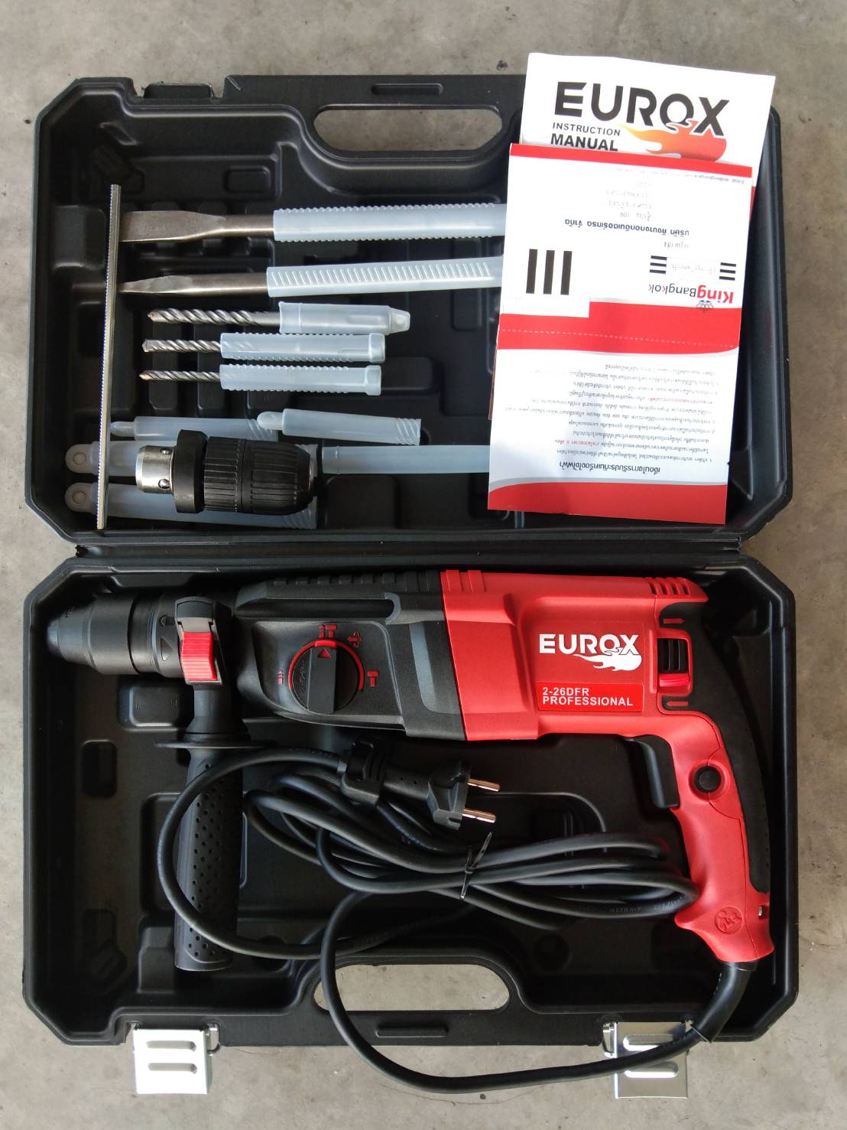
บาร์โค้ดกล่อง | 8855852006241 | ขนาดลัง (ซม.) | 59x44x29.5
ขนาดบรรจุ (ลัง) | 5 | น้ำหนักลังรวมสินค้า (กก.)

4. อุปกรณ์ภายในกล่อง
- สว่านโรตารี่ 2-26 DFR - แปรงถ่าน - ดอกสกัดแหลม - ดอกสกัดแบน - คู่มือการใช้งาน - ใบรับประกัน 6 เดือน - หัวสว่านเสริม - ดอกสว่านเจาะปูน 3 ดอก - ก้านวัดระยะ

5. วิธีการใช้งาน
ใช้เจาะคอนกรีต, เหล็ก, ไม้เหมาะสำหรับงานหนัก

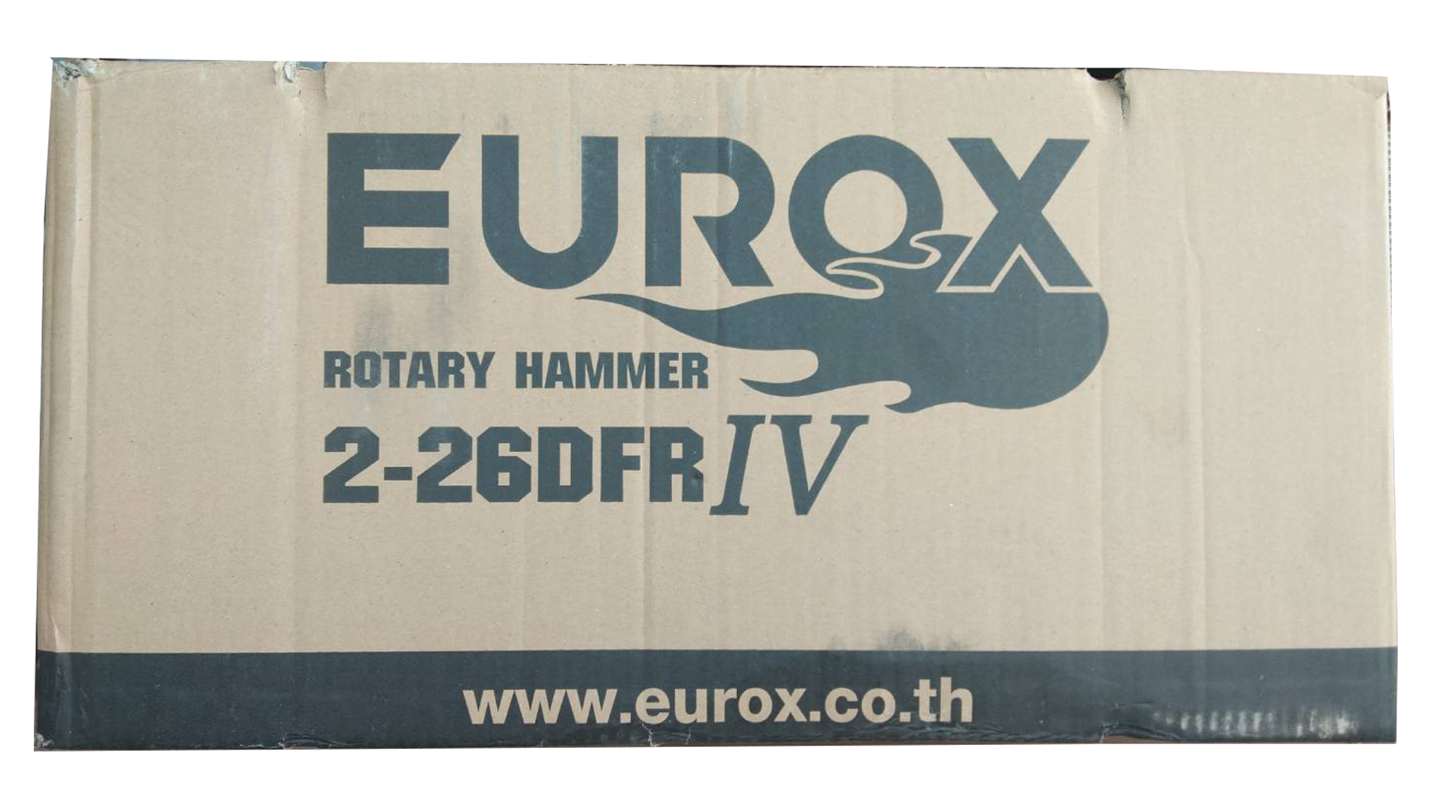
6. จุดเด่น จุดขาย ของสินค้า |  |  |  | รูปลังสินค้า
- ตัวสว่านทำจาก วัสดุที่มีความแข็งแรงน้ำหนักเบา - ด้ามจับหลักและด้ามจับเสริมเป็นแบบนุ่มช่วยให้จับเครื่องมือได้อย่างมั่นคง - ปลอกหุ้มสายไฟปรับมุมได้อิสระเพื่อป้องกันสายไฟขาด - สามารถปรับการหมุน ซ้าย-ขวา - สามารถเปลี่ยนหัวจับ ได้โดยง่ายไม่ต้องใช้เครื่องมือช่วย - งานเจาะเสาปูนเพื่อเสียบเหล็กก่ออิฐ เจาะฝังพุก สกัดแผ่นกระเบื้องออก และสกัดเหลี่ยมคานปูนได้แต่ไม่หนักมาก

7. การรับประกัน
ระยะเวลารับประกัน (เดือน) | 6 ระบุ
ประเภทการรับประกัน | เครื่องมือไฟฟ้า
เงื่อนไขการรับประกัน | 1. บริษัทฯ จะบริการซ่อมและเปลี่ยนอะไหล่ โดยไม่คิดมูลค่าแก่สินค้าที่จัดจำหน่ายโดยบริษัทฯ ในกรณีที่ความเสียหายเกิดจากความผิดพลาดของโรงงานผู้ผลิต ภายในระยะเวลา 6 เดือน นับจากวันที่ซื้อ (ทั้งนี้ดูจากใบเสร็จรับเงินของทางร้านค้าที่สั่งซื้อและใบรับประกัน) 2. การรับประกันนี้ไม่รวมการชำรุดของวัสดุสิ้นเปลือง อุปกรณ์เสริม และของแถมในชุด 3. การรับประกันจะสิ้นสุดจากการใช้ผิดประเภท เช่น ถอด ซ่อม ดัดแปลง แก้ไขเปลียนสภาพไปจากเดิมโดยบุคคลภายนอก หรือการดูแลรักษาไม่ถูกต้องตามที่ระบุไว้ในคู่มือ 4. การรับประกันนี้ไม่รวมถึงค่าขนส่ง หากต้องการให้ บริษัทฯ บริการถึงที่จะมีค่าใช้จ่าย 5. ใบรับประกันนี้ใช้ได้เฉพาะเครื่องที่มีเบอร์เครื่องตรงกันเท่านั้น ไม่สามารถโอนให้ผู้อื่นได้ หากใบรับประกันหาย บริษัทฯ ขอสงวนสิทธิ์การไม่ออกใบรับประกันใหม่ในทุกกรณี

8. ข้อมูล สคบ.
ชื่อสินค้า | สว่านกระแทกโรตารี่ EUROX 2-26DFR IV
ผลิตจากประเทศ | PRC |  |  | รูป Barcode

จัดจำหน่ายโดย | บริษัท คิงบางกอก อินเตอร์เทรด จำกัด
 | 541,543,545 ซอย 39/1 แขวงท่าแร้ง เขตบางเขน กรุงเทพมหานคร 10220
 | เลขประจำตัวผู้เสียภาษี: 0105545012035 สำนักงานใหญ่ | โทรศัพท์: 02-509-3850 | โทรสาร: 02-509-3856
บรรจุ | 1 ตัว/กล่อง
วิธีการใช้ | ใช้เจาะคอนกรีต, เหล็ก, ไม้เหมาะสำหรับงานหนัก
คำเตือน | ขณะใช้งานหรือเลิกใช้งาน ควรเก็บอุปกรณ์ให้พ้นมือเด็กเพื่อความปลอดภัย
ราคา | ระบุ ณ จุดขาย
วันที่ผลิต

9. ข้อควรระวัง
คำเตือน | ขณะใช้งานหรือเลิกใช้งาน ควรเก็บอุปกรณ์ให้พ้นมือเด็กเพื่อความปลอดภัย
ข้อแนะนำในการใช้งาน | ห้ามใช้งานผิดประเภท

MK

เลขที่ SKU : 05-001-616 วันที่ : 10/11/2023
1. ข้อมูลสินค้า |  |  |  |  |  | รูปสินค้าตัวจริง
ประเภท (กลุ่มหลัก) | เครื่องมือไฟฟ้า |  | ประเภท (กลุ่มรอง) | สว่านโรตารี่
ชื่อภาษาไทย | สว่านกระแทกโรตารี่ EUROX 2-26DFR IV |  | ชื่อภาษาอังกฤษ
รหัสสินค้า | 05-001-616 |  | Barcode | 8855852006241
สถานะสินค้า | R |  | รหัสทีมขาย
รุ่น (Model) | สว่านโรตารี่ |  | ยี่ห้อ | EUROX
สีตัวสินค้า | แดง - ดำ |  | สีของบรรจุภัณฑ์ | แดง - ดำ
ทำจากวัสดุ | พลาสติก - เหล็ก |  | ประเทศผู้ผลิต | PRC
ผู้ผลิต | S76 เครื่องมือไฟฟ้า

2. ราคาสินค้า |  |  |  |  |  | รูปแพ็คเกจตัวจริง
ราคาตั้ง | 2,987.50 บาท
ราคาปลีก | 2,430.00 บาท
ราคาส่ง (SEMI) | 1,941.88 บาท |  |  | GP | 45.05%
ราคาส่ง (S1) | 1,883.62 บาท | จำนวน | 5 ตัว | GP | 43.35%
ราคาส่ง (S2) | 1,845.95 บาท | จำนวน | 10 ตัว | GP | 42.19%
ราคาส่ง (S3) | 1,753.65 บาท | จำนวน | 15 ตัว | GP | 39.15%
ราคา (ผจก) | 0.00 บาท |  |  | GP | 0.00%
ราคาปลีก MT | 2,430.00 บาท |  |  | GP | 56.09%
ราคาส่ง MT | 1,944.00 บาท |  |  | GP | 45.11%
ต้นทุนปัจจุบัน 1,067.08 บาท |  |  | ต้นทุก Lot ที่ผ่านมา 1,067.08 บาท |  |  | รูปอุปกรณ์ภายในกล่องตัวจริง

3. โปรโมชั่น
ราคาปลีก | 2,430.00 บาท | จำนวน | 1 ตัว | GP | 56.09%
ราคาพิเศษ 1 | 0 บาท | จำนวน | 0 ตัว | GP | 0.00%
ราคาพิเศษ 2 | 0 บาท | จำนวน | 0 ตัว | GP | 0.00%
ระยะเวลา | -
เป้าต่อเดือน
MT1 | 0 ตัว | MT2 | 0 ตัว | TT2 | 0 ตัว
ONL | 0 ตัว | OUL/TT1 | 0 ตัว
สถานะใหม่ | - |  |  |  |  | ใบโปร/ใบขาย
หมายเหตุการจัดโปร | -

4. ช่องทางการขายสินค้า
ช่องทางขาย
MT1 | [ ] | MT2 | [ ] | TT2 | [ ]
OUL/TT1 | [ ] | ONL | [ ]
ช่องทางลูกค้า
MT | [ ] | SEMI | [ ] | T2-T3 | [ ]
TN | [ ] | ONL | [ ] | TV | [ ]
อื่นๆ | [ ] ระบุ

5. VDO Utility
ไม่มีข้อมูล

